상품제안서
팝폰 여행용 충전기세트 | 상품코드: F18400

 |  |  |  |  |  |  | 02-412-0044 | www.easy1.co.kr
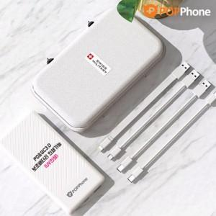

【상세/제작정보】

【인쇄/포장옵션】 | 레이저, 풀칼라 / 포장불가능

【공급단가】 | 수량 | 40~ | 100~ | 500~ | 1,000~ | 3,000~
*VAT별도 | 단가 | 20,070원 | 19,320원 | 18,580원 | 17,840원 | 17,390원

【상품 URL】 | https://dev.easy1.co.kr:443/src/goods_detail.php?gdno=18400

